Instructions
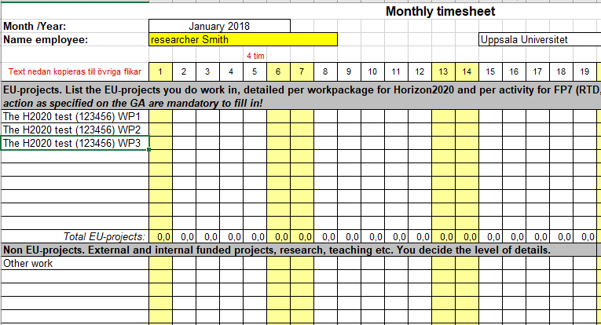
Timesheet FP7 and H2020

Time recording is mandatory for all personnel working in FP7-projects (Seventh Framework Programme) and H2020-projects (Horizon 2020).
The time recording system must enable complete reconciliation of total hours per person, listing all activities such as
EU projects, non EU projects, internally funded research, administration, absences etc.
For H2020 projects it is mandatory to specify time worked divided per Workpackage.
A time-recording system is a requisite for the eligibility of the costs.

All personnel working in FP7- and H2020-projects have to keep time records for the reporting period (usually 12 or 18 months per period), independent of funding.
For H2020 projects, personnel that work Exclusively in one project the entire reporting period can use a special Declaration of time instead of a timesheet.

Print every single month and "Summary page", and have them signed monthly by both the employee and the person in charge of the project (or head of the department).
The signed timesheets are to be stored for up to 5 years after the end of the project.

How to use UU timesheets

Always start with sheet "January", even if the project starts another month. Complete the yellow fields.
"Name of employee", "Name of Person" in charge and the text (project title etc) in column A is copied to the other monthly worksheets, and to the "Summary" page.

The heading "EU-projects": Indicate the working hours in one or several EU projects. For Horizon 2020 projects always use one row for each Work Package the person is involved in.
It is mandatory to always write both the Title and number of the Project as specified on the GA (grant agreement). See example below
For FP7 projects: If necessary, please indicate hours for different activities (RTD, Management, Other etc.).

The heading "Non EU-projects": Indicate all the working hours not in EU projects, either as a lumpsum (heading "Other productive hours" or (if you like) in detail.

The hours indicated in EU-projects and Non EU-projects sums up to "Total productive hours".

The heading "Non-productive working hours": For instance general training and general internal meetings, not work-related.

Please indicate all types of Absences.
Leave of absence and Parental leave are indicated on the same row in the timesheet.
This time is deductible from the standard productive time of 1720 hours per year, by calculating the service grade for each year.

If you are working full-time every day shall sum up to 8 hours.
Half an hour equals 0,50 hours, and 15 minutes equals 0,25 hours.

Based on the hours reported each month, "Summary" gives an overview of the current year.

Tjänstledighet och föräldraledighet (nedgång i tjänstgöringsgrad) fylls i på samma rad i tidrapporten.
Denna frånvaro kvalificerar för en minskning av standard årsarbetstiden på 1720 timmar genom beräkning av tjänstgöringsgrad för aktuellt år.

An example for a H2020 project.

